시중가 근거서류
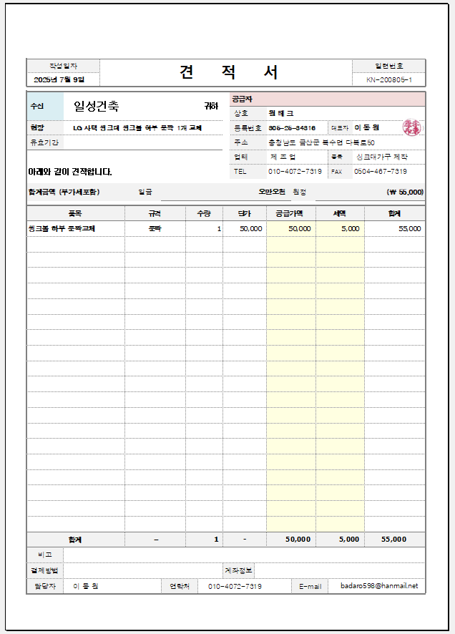
<첨부_사택 7-107 하부장 씽크볼측 문짝(1개) 교체, 전문업체 견적서>

1,2,7동 도면
